2023.10.08
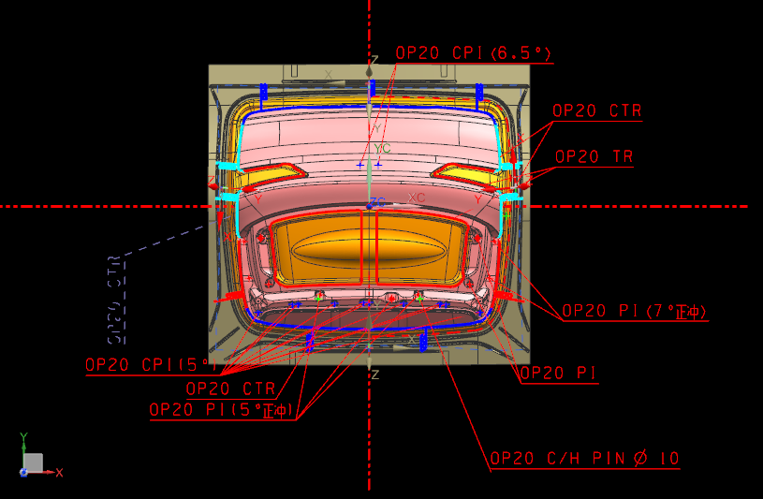

工艺中，红色线为正修镶块
蓝色与青色线为侧修镶块，方向参照各自坐标轴（ 工艺是9.0版本的，你们自己转换下低版本）

镶块颜色，镶块高度，刃口高度等参照参考图 ,螺钉销钉之间满足25倍数。
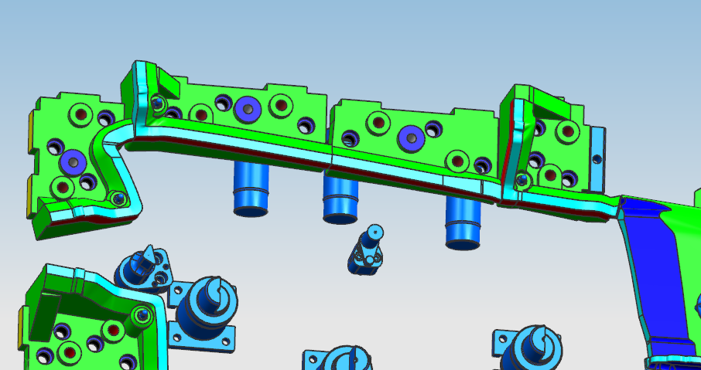

注意弹顶销设计要顶在平面上。

2023.10.10
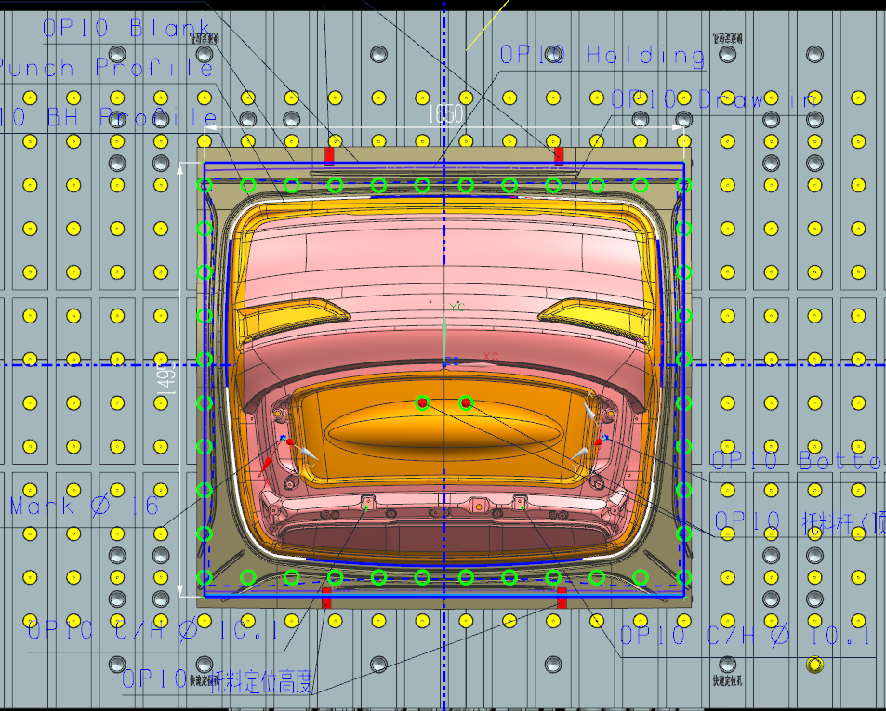

OP10更改点
1、红色线框处型面更改，最大修改量约16mm。

